Srednie
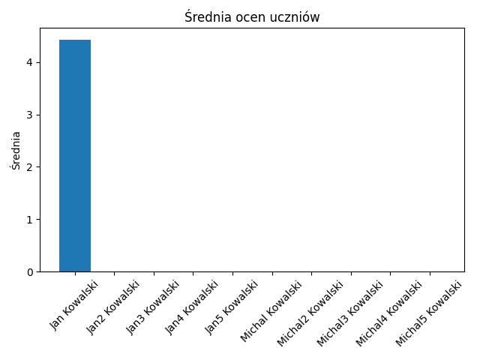

Name | Average
Jan Kowalski | 4.4285714286
Jan2 Kowalski | 0
Jan3 Kowalski | 0
Jan4 Kowalski | 0
Jan5 Kowalski | 0
Michal Kowalski | 0
Michal2 Kowalski | 0
Michal3 Kowalski | 0
Michal4 Kowalski | 0
Michal5 Kowalski | 0

Obecnosc
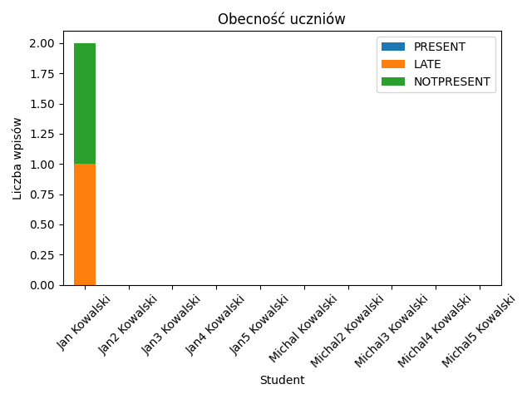

Student | PRESENT | LATE | NOTPRESENT
Jan Kowalski | 0 | 1 | 1
Jan2 Kowalski | 0 | 0 | 0
Jan3 Kowalski | 0 | 0 | 0
Jan4 Kowalski | 0 | 0 | 0
Jan5 Kowalski | 0 | 0 | 0
Michal Kowalski | 0 | 0 | 0
Michal2 Kowalski | 0 | 0 | 0
Michal3 Kowalski | 0 | 0 | 0
Michal4 Kowalski | 0 | 0 | 0
Michal5 Kowalski | 0 | 0 | 0

Oceny_Jan_Kowalski
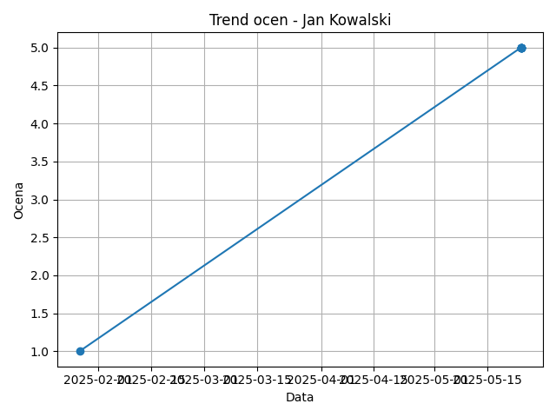

Date | Grade
2025-01-27 | 1
2025-05-24 | 5
2025-05-24 | 5
2025-05-24 | 5
2025-05-24 | 5
2025-05-24 | 5
2025-05-24 | 5

